めっき槽等への薬液等の補給作業
金属製品製造業におけるめっき作業 化学物質管理マニュアル ＜ めっき槽等への薬液等の補給作業 ＞

実施日 |  |  |  |  |  |  |  |  |  | 回数

対象者の情報
化学物質管理者 |  |  |  |  |  |  |  |  |  | 実施者
保護具着用管理責任者
作業者

業務経験等の情報
新人スタッフの有無 |  |  | ▼プルダウンリストから選択 |  |  |  |  | 外国籍のスタッフ有無 |  |  |  |  | ▼プルダウンリストから選択 |  |  |  |  |  |  | 新人・外国籍のスタッフ有無
 |  |  |  |  |  |  |  |  |  |  |  |  |  |  |  |  |  |  |  | ▼プルダウンリストから選択
作業の情報 |  |  |  |  |  |  |  |  |  |  |  |  |  |  |  |  |  |  |  | 有
対象のめっき |  |  |  |  |  |  |  |  |  |  |  |  |  |  |  |  |  |  |  | 無
対象の作業 |  |  | ▼プルダウンリストから選択 |  |  |  |  |  |  |  |  |  |  |  |  |  |  |  |  | 対象の作業
対象場所 |  |  |  |  |  |  |  |  |  |  |  |  |  |  |  |  |  |  |  | ▼プルダウンリストから選択
具体的作業内容 |  |  |  |  |  |  |  |  |  |  |  |  |  |  |  |  |  |  |  | 粉末薬品の予備溶解
 |  |  |  |  |  |  |  |  |  |  |  |  |  |  |  |  |  |  |  | 液体薬品のめっき槽等投入
使用している薬剤の情報 |  |  |  |  |  |  |  |  |  |  |  |  |  |  |  |  |  |  |  | 粉末薬品のめっき槽等への直接投入
製品の名称 |  |  | CAS番号 ※半角の「- (ﾊｲﾌﾝ)」で入力 してください。 |  | 含有成分名 ※「CAS番号」を入力すると、 「含有成分名」が表示されます。 |  |  |  | 関係法令等 |  |  |  |  |  |  | 絵表示の名称 （略称） |  |  |  | 計量カップによる移し替え作業
 |  |  |  |  |  |  |  |  | 有機則 | 特化則 | RA対象物 | 濃度基準値 | がん原性 | 皮膚等障害 | 毒劇法 |  |  |  |  | 薬品サンプル調整
 |  |  |  |  |  |  |  |  |  |  |  |  |  |  |  |  |  |  |  | 計量カップによる移し替え作業
 |  |  |  |  |  |  |  |  |  |  |  |  |  |  |  |  |  |  |  | 薬品サンプル調整

※「絵表示の名称」のセルに表示される略称は次の絵表示に対応する。
炎 |  | ガスボンベ |  | 円上の炎 |  | 腐食性 |  | どくろ |  | 感嘆符 |  |  |  | 健康有害性 |  |  |  | 環境有害性
炎 |  | ガ |  | 円 |  | 腐 |  | ど |  | 感 |  |  |  | 健 |  |  |  | 環

▼ 化学物質取扱い時の留意点
めっき等に使用される化学物質の多くは、特定化学物質障害予防規則（特化則）等で管理される危険有害性の比較的高い物質であり、慎重に使用すること。

■危険性（火災爆発に関連） |  |  |  |  |  |  |  |  |  |  |  |  |  |  |  |  | GHSピクトグラム
〇可燃性ガスが発生したり、他のものの燃焼を激しくする成分が含まれていることがある。 SDSを確認して、製品全体の危険性を評価することが重要。

■有害性（健康有害性に関連） |  |  |  |  |  |  |  |  |  |  |  |  |  |  |  |  | GHSピクトグラム
〇吸入すると有毒 〇接触により皮膚や眼に重篤な損傷やアレルギー皮膚反応を起こすおそれ 〇長期にわたる吸入や皮膚へのばく露により、①神経系、心・血管系、血液系、肝臓、腎臓、呼吸器系等への障害、②生殖 能力や胎児への悪影響、③発がんのおそれ

■緊急時の対応
○皮膚に付着した場合： 直ちに拭き取り、流水またはシャワーで15分以上洗い流す。油状のものは石けんを使用する。洗浄後は必ず医療機関を受診すること。 ○眼に入った場合： 直ちに清浄な流水で15分以上洗眼し、速やかに医療機関を受診すること。 【重要】 症状の有る無しに関わらず、SDSの有害性情報を確認し、医療機関にて受診してください。 後から症状が現れることがあります。「この程度なら大丈夫」という自己判断は危険です。

▼ リスク低減措置

■リスク低減対策
 | 必ず不浸透性の化学防護手袋と化学防護眼鏡、必要に応じてフェイスシールドを使用する。不浸透性の前掛けをしてもよい。
 | 作業場所は作業に必要な十分な広さを確保する。整理整頓を行い、不要なものは置かない。
 | 液状のものを投入する場合は可能な限りポンプを使用し、ポンプの出口はめっき液等の先につけるなどして、飛沫の発生を防ぐ。
 | 粉状のものを投入する場合は予備溶解を行うなどして、粉体が飛散しないようにする。
 | 作業手順書を作成し、その手順を守る。

■保護具の留意点
 | 手袋着用前には、必ず傷や穴あきがないことを確認する。長靴の穴あきにも注意する。
 | 眼鏡や呼吸用保護具を着用する場合は、フィッティングテストを行うなど、正しく装着されていることを確認する。
 | 手袋や保護衣を脱ぐ場合は、手袋や保護衣に付着した化学物質に触れないように、化学物質の付着面が内側になるように脱ぐ。 脱ぎ方は「皮膚障害等防止用保護具の選定マニュアル」に記載されている。

■保護具以外の実施すべき対策
 | 特別規則（特化則、有機則等）の適用対象となる作業については、それらの規定に従う。
 | 液だれや液はねが起こる作業は、作業条件を変更し、液だれや液はねの発生を最小限にする。 （対策例：ポリタンクから薬液を補給する場合、注ぎ口を上にすることで、液だれや液はねを抑えることが可能）

 | 作業前に薬品のラベルを確認し、「注意書き」に書かれた対策をとる。
 | 換気の悪いところでは移動式局所排気装置や送風機を作動させる。（特別則に基づかないものでもよいが一定の性能が担保できるもの）

▼作業と保護具のポイント

使用できる作業内容： 粉末薬品の予備溶解／液体薬品のめっき槽等投入／粉末薬品のめっき槽等への直接投入／計量カップによる移し替え作業／薬品サンプル調製

項目 |  |  | 対策内容
吸入対策 |  |  |  | 特別規則（特化則、有機則等）の適用対象となる作業については、それらの規定に従う。
 |  |  |  | 自社でリスクアセスメントを実施し、その結果に基づき、労働者のばく露濃度が濃度基準値以下かつ最小限度になる措置を講じる。

保護手袋 |  |  |  | 塩化ビニル製・ニトリルゴム製の化学防護手袋を使用する。取扱う薬品が塩酸や硫酸の場合はブチルゴム系の手袋、硝酸の場合は多層フィルムの手袋を着用する。

 |  |  |  | 取扱う薬剤が塩素系有機溶剤の場合は、PVA製又は複合フィルム製の化学防護手袋を使用するなど、溶剤の内容を踏まえて適切な手袋を選定する★。

 |  |  |  | フィルム系の手袋を使用する場合はインナー手袋とし、外側に作業性を確保するための手袋を着用することを検討する。

 |  |  |  | 詳細は、「皮膚障害等防止用保護具の選定マニュアル」を参考にする。
保護めがね |  |  |  | サイドシールド付保護めがね、又はゴーグル型保護めがねを着用する。飛沫が飛ぶ環境ではめがねの上にフェイスシールドを着用する。

保護衣・保護靴 |  |  |  | 通常の作業服。腕等が露出していないもの。
 |  |  |  | 液体薬品の直接投入の場合で、【強酸性・強アルカリ性の薬液を取扱う】場合は、アームカバーや前掛けなどの部分保護具を着用する。

 |  |  |  | 作業状況、環境に応じて、化学防護長靴の着用を検討する。
その他注意事項 |  |  |  | 【粉末薬品の直接投入】の場合は、できるだけしぶきが上がらないように液面近くで投入する。
 |  |  |  | 薬品投入にあたっては、酸化還元反応・中和反応など急激な反応を伴う作業の場合には、薬品の予備溶解を行うなどして急激な反応を避ける。

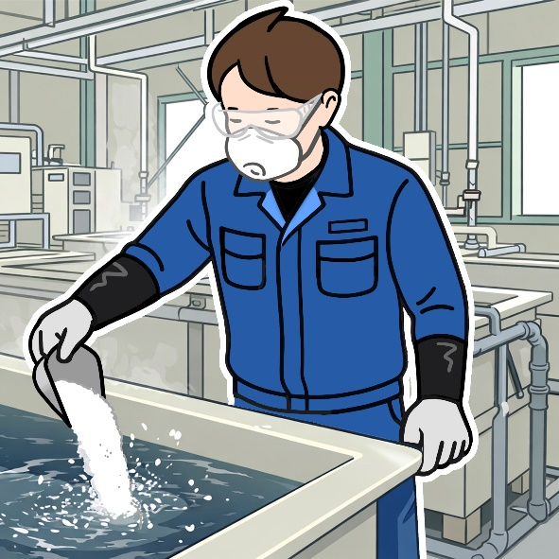
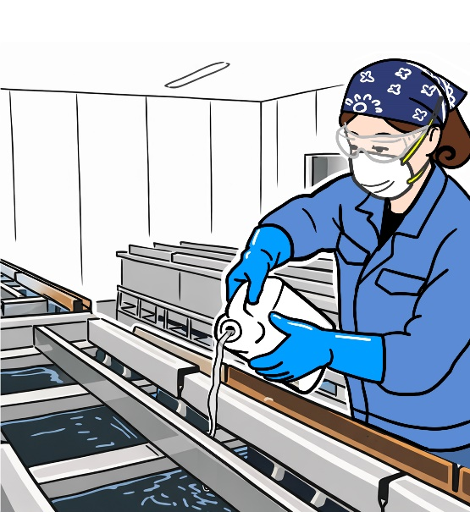
 |  |  |  |  |  |  |  |  |  |  |  |  |  |  |  |  |  |  | ★：特別則（特化則等）に基づく対策

図は防じんマスク、保護手袋、保護めがね着用例 （化学物質の性状により、防毒マスクが必要な場合もある） |  |  |  |  |  |  | 図は防じんマスク、保護手袋、保護めがね着用 （化学物質の性状により、防毒マスクが必要な場合もある）

ヒヤリハット事例 ＜めっき槽等への薬液等の補充作業等＞（厚生労働省「職場のあんぜんサイト」より）

【硝酸のポリタンク交換作業中の飛散事故】 事業所内のクロメート処理場で、硝酸のポリタンクを交換する際、管を外して差し替えようとしたところ、液が飛んで左目に入り、 炎症を起こすという事故が発生しました。 【苛性ソーダ粉末投入時の突沸事故】 剥離槽の薬液更新作業中、半分以上水を入れた槽に粉末状の苛性ソーダを投入した際、 苛性ソーダの塊が原因と推定される突沸が起き、薬液が噴出し、作業者の背中等に化学熱傷を負うという事故が発生しました。

